(注1)開講科目表
（注1） | OSIPP「開講科目表」 | http://www.osipp.osaka-u.ac.jp/ja/curriculum/course-timetable/

 |  |  |  | この列を確認

English website

（Note 1） | “Timetable for Master’s Course at OSIPP” |  | http://www.osipp.osaka-u.ac.jp/en/curriculum/course-timetable/

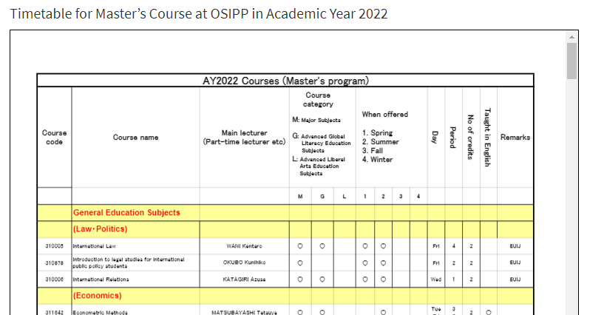

 |  |  | See this row.

(注2)KOAN掲示の検索
（注2） | KOAN全学掲示板（教務） | https://koan.osaka-u.ac.jp/ | English
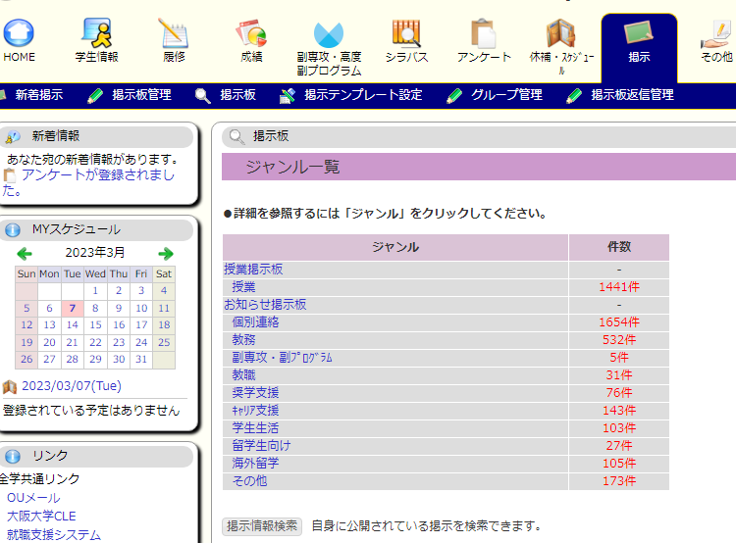
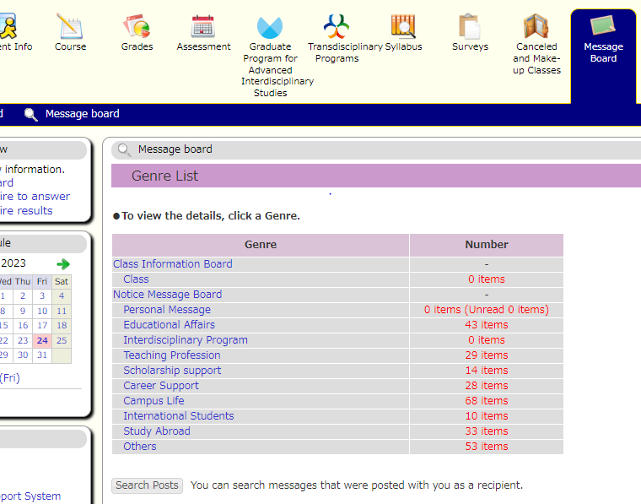

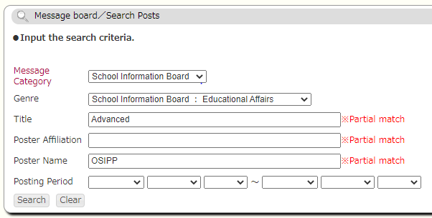
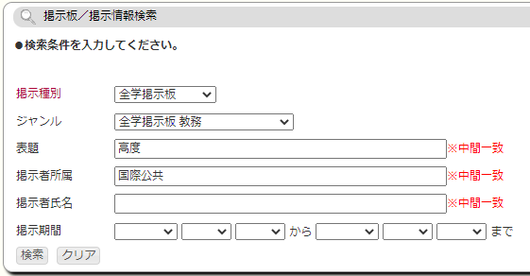

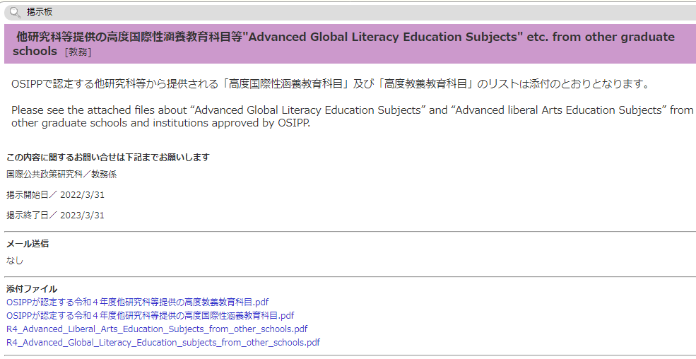

(注3)修得単位の確認
 | （注4）既修得単位数の確認方法 | https://koan.osaka-u.ac.jp/

「③専門」へ計上

「②教養」へ計上

「①国際性」へ
計上*

 |  |  | ＊ただし、「否」の単位を計上しないように注意。

The English version of KOAN does not show the subject category. Therefore, please check in the Japanese version of KOAN or issue your academic transcript with automatic certificate issuing machines.

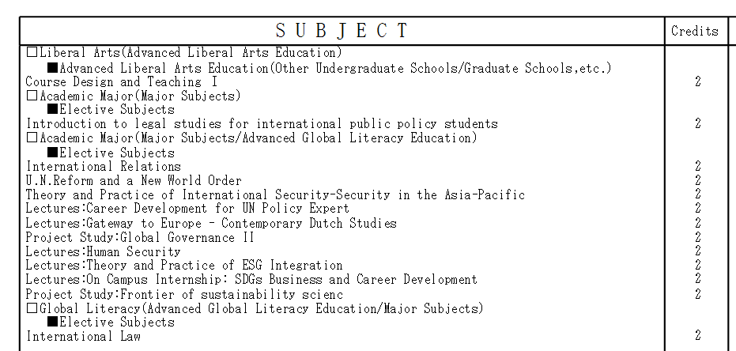

Count to "2. Liveral Arts"

Count to "3. Major"

Count to "1. Global"

 |  |  | ＊Academic transcripts do not show failed courses.

